关系图
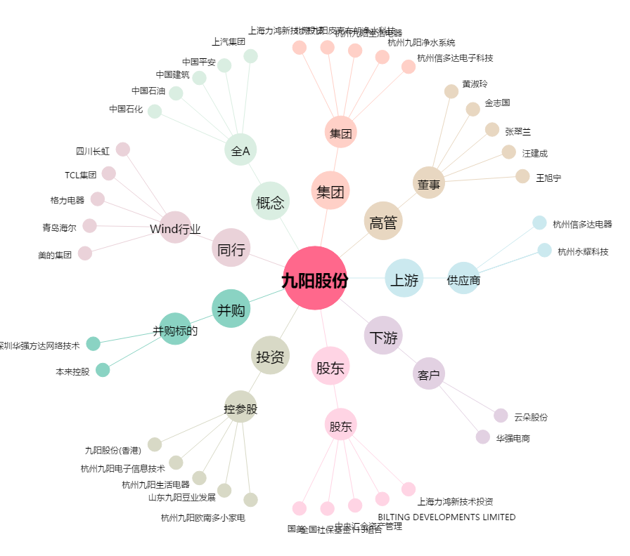
九阳股份[002242.SZ] - 关系概览图

